Datos_BESS-Nuevo Puerto
 |  | Seguimiento de cantidades Instaladas en Obra - Nuevo Puerto
Proyecto | Área / Subsistema | Ítem / Equipo | Unidad de Medida | Cantidad Planificada | Cantidad Instalada | Cantidad Pendiente | Porcentaje Avance | Estado de Avance | Observaciones / Comentarios
Central Puerto | CMM | Construccion de Edificios de Celdas MT | GL | 1 | 0.40 | 1 | 40.0% | En Proceso
Central Puerto | Fundaciones Civil | Bases de Concreto Baterías (CATL) | Unidad | 153 | 153 | 0 | 100.0% | Completado
Central Puerto | Fundaciones Civil | Bases para PCS(Power Conversion Systems) | Unidad | 1,080 | 1,080 | 0 | 100.0% | Completado
Central Puerto | Fundaciones Civil | Bases para STS (Centro de Transfomacion) | Unidad | 23 | 23 | 0 | 100.0% | Completado
Central Puerto | Fundaciones Civil | Bases para Transformadores Principales. | Unidad | 2 | 2 | 0 | 100.0% | Completado
Central Puerto | Fundaciones Civil | Fundaciones de Transformadores SSAA. | Unidad | 5 | 4 | 1 | 80.0% | En Proceso
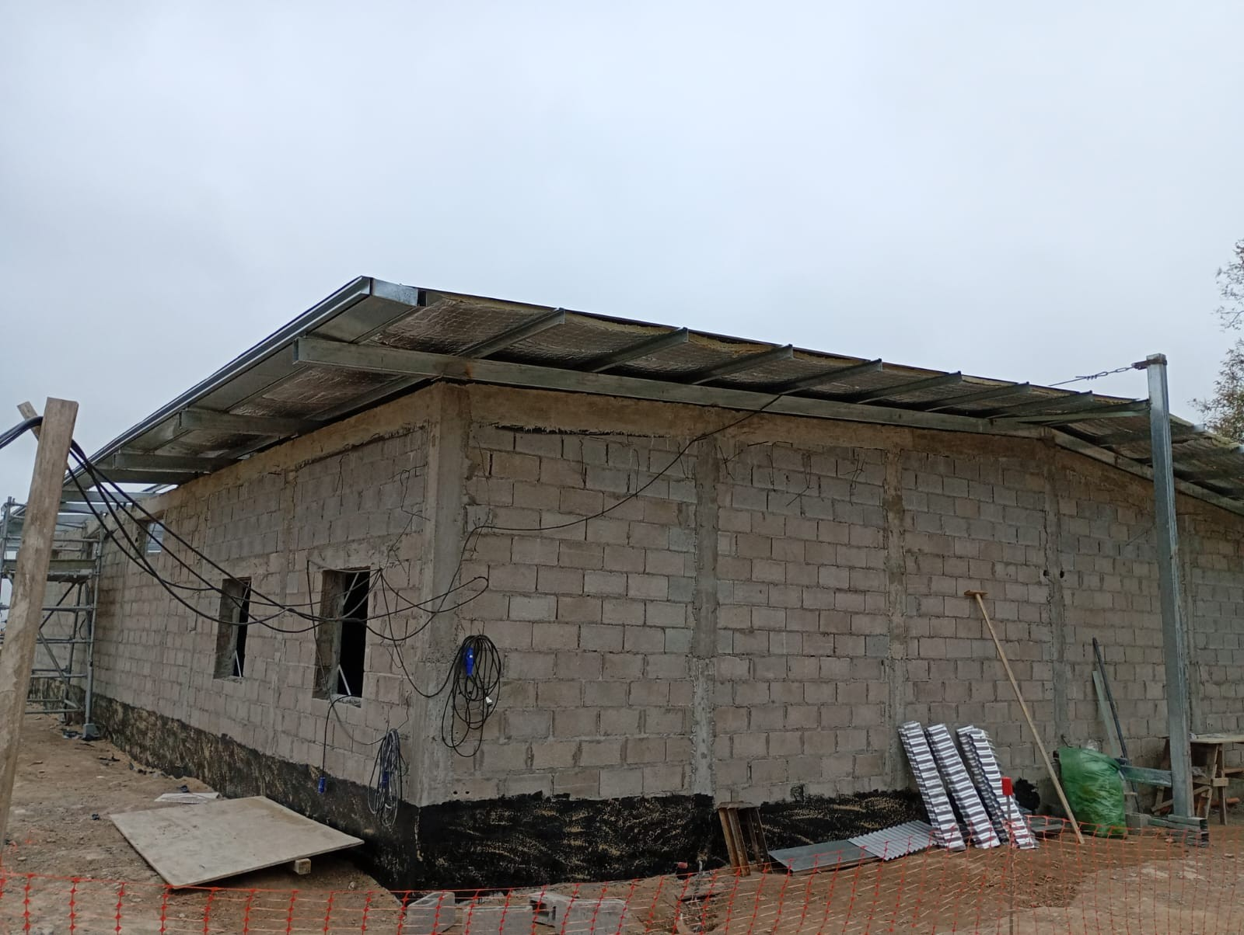
Central Puerto | Fundaciones Civil | Fundaciones de Tablero SSAA. | Unidad | 5 | 0 | 5 | 0.0% | Pendiente
Central Puerto | Fundaciones Civil | Fundaciones de Tableros Seccionales | Unidad | 23 | 0 | 23 | 0.0% | Pendiente
Central Puerto | Fundaciones Civil | Fundacion de Grupos Electrogenos(Generadores) | Unidad | 4 | 0 | 4 | 0.0% | Pendiente
Central Puerto | Fundaciones Civil | Bases para postes de iluminacion de Estacion Transformadora | Unidad | 4 | 4 | 0 | 100.0% | Completado
Central Puerto | Fundaciones Civil | Bases para seccionadores | Unidad | 3 | 3 | 0 | 100.0% | Completado
Central Puerto | Fundaciones Civil | Bases para Interruptores | Unidad | 2 | 2 | 0 | 100.0% | Completado
Central Puerto | Fundaciones Civil | Bases para Iluminacion perimetral | Unidad | 50 | 20 | 30 | 40.0% | En Proceso | a confirmar
Central Puerto | Fundaciones Civil | Bases para reactancia de Neutros | Unidad | 2 | 2 | 0 | 100.0% | Completado
Central Puerto | Montaje de equipos | Contenedores de Baterías BESS (BESS) | Unidad | 153 | 153 | 0 | 100.0% | Completado
Central Puerto | Montaje de equipos | Transformadores Principales de Potencia | Unidad | 2 | 0 | 2 | 0.0% | Pendiente
Central Puerto | Montaje de equipos | Inversores / PCS (Power Conversion System) | Unidad | 1,080 | 648 | 432 | 60.0% | En Proceso
Central Puerto | Montaje de equipos | Centro de Transformacion (STS) | Unidad | 23 | 23 | 0 | 100.0% | Completado
Central Puerto | Montaje de equipos | Transformadores SSAA | Unidad | 5 | 5 | 0 | 100.0% | Completado
Central Puerto | Montaje de equipos | Tableros SSAA | Unidad | 5 | 0 | 5 | 0.0% | Pendiente
Central Puerto | Montaje de equipos | Tableros Seccionales | Unidad | 23 | 0 | 23 | 0.0% | Pendiente
Central Puerto | Montaje de equipos | Grupos Electrogenos(Generadores) | Unidad | 4 | 0 | 4 | 0.0% | Pendiente
Central Puerto | Conexionado | Conexiones en PCS—BESS(estimado). | Unidad | 2,160 | 820 | 1,340 | 38.0% | En Proceso | Sin torqueo
Central Puerto | Conexionado | Conexiones-PCS—STS(estimado). | Unidad | 3,240 | 1,200 | 2,040 | 37.0% | En Proceso | Sin torqueo

Datos_BESS-Central Costanera
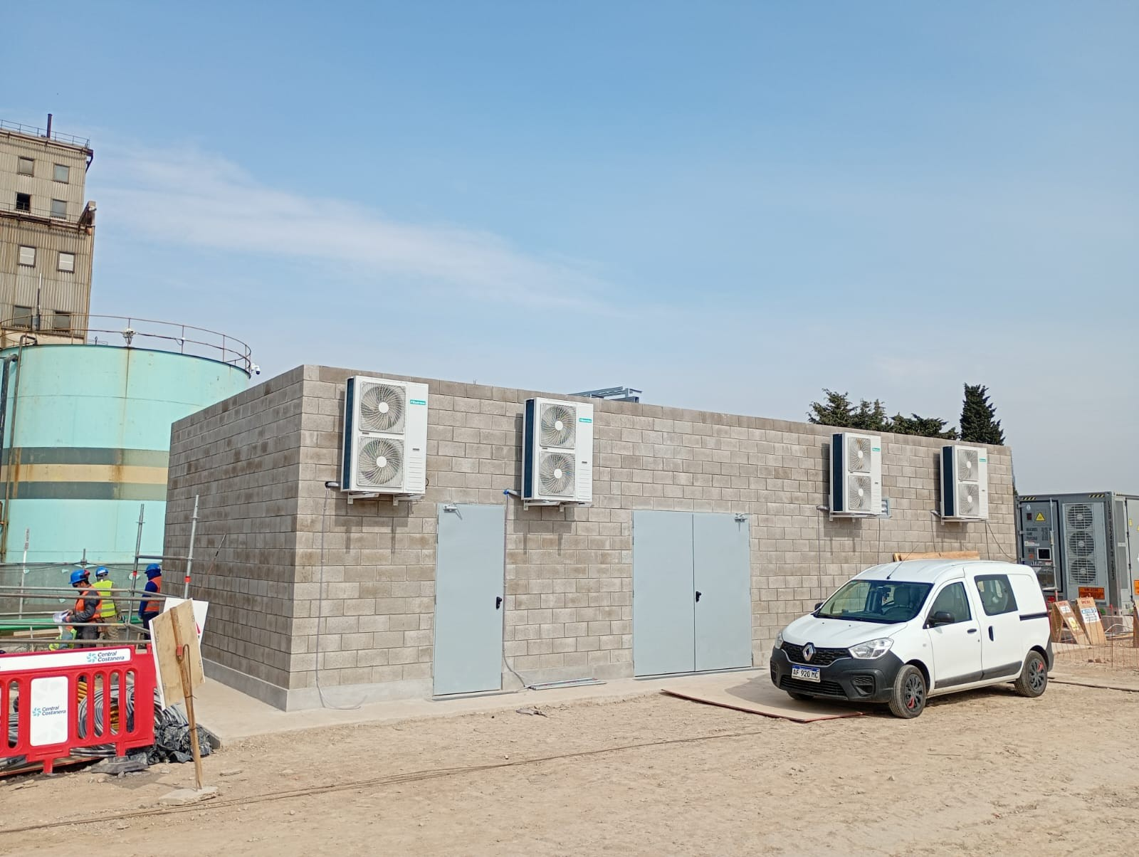
 |  | Estado de avance de Equipos Central Costanera
Proyecto | Área / Subsistema | Ítem / Equipo | Unidad de Medida | Cantidad Planificada | Cantidad Instalada | Cantidad Pendiente | Porcentaje Avance | Estado de Avance | Observaciones / Comentarios
Central Costanera | CMM | Construccion de Edificios de Celdas MT | GL | 1 | 1.00 | 0 | 100.0% | Completado
Central Costanera | Fundaciones Civil | Bases de Concreto Baterías (CATL) | Unidad | 50 | 50 | 0 | 100.0% | Completado
Central Costanera | Fundaciones Civil | Bases para PCS(Power Conversion Systems) | Unidad | 400 | 300 | 100 | 75.0% | En Proceso
Central Costanera | Fundaciones Civil | Bases para STS (Centro de Transfomacion) | Unidad | 9 | 9 | 0 | 100.0% | Completado
Central Costanera | Fundaciones Civil | Bases para Transformadores Principales. | Unidad | 1 | 0 | 1 | 0.0% | Pendiente
Central Costanera | Fundaciones Civil | Fundaciones de Transformadores SSAA. | Unidad | 2 | 2 | 0 | 100.0% | Completado
Central Costanera | Fundaciones Civil | Fundaciones de Grupos Electrogenos(Generadores) | Unidad | 2 | 2 | 0 | 100.0% | Completado
Central Costanera | Fundaciones Civil | Fundación cámaras CA-STS | Unidad | 10 | 10 | 0 | 100.0% | Completado
Central Costanera | Fundaciones Civil | Fundación cámaras CA-SSAA | Unidad | 2 | 2 | 0 | 100.0% | Completado
Central Costanera | Fundaciones Civil | Fundación cámaras CP-CMM | Unidad | 2 | 2 | 0 | 100.0% | Completado
Central Costanera | Fundaciones Civil | Cerco Olímpico Perimetral | Ml | 430 | 0 | 430 | 0.0% | Pendiente
Central Costanera | Fundaciones Civil | Fundación Postes de Iluminación | Unidad | 30 | 6 | 24 | 20.0% | En Proceso
Central Costanera | Fundaciones Civil | Construcción de Sala de Protecciones | Unidad | 1 | 1 | 1 | 50.0% | En Proceso
Central Costanera | Fundaciones Civil | Aconodicionamiento recinto de transformadores para Nuevo Trafo 132 kV | Unidad | 1 | 0 | 1 | 12.0% | En Proceso
Central Costanera | Fundaciones Civil | Acondicionamento de Fundaciones Equipos de Playa 132 kV | Unidad | 3 | 1 | 2 | 37.3% | En Proceso
Central Costanera | Montaje de equipos | Contenedores de Baterías BESS (BESS) | Unidad | 50 | 50 | 0 | 100.0% | Completado
Central Costanera | Montaje de equipos | Transformador Principal de Potencia | Unidad | 1 | 0 | 1 | 0.0% | Pendiente
Central Costanera | Montaje de equipos | Inversores / PCS (Power Conversion System) | Unidad | 400 | 300 | 100 | 75.0% | En Proceso
Central Costanera | Montaje de equipos | Centro de Transformacion (STS) | Unidad | 9 | 9 | 0 | 100.0% | Completado
Central Costanera | Montaje de equipos | Transformadores SSAA | Unidad | 2 | 2 | 0 | 100.0% | Completado
Central Costanera | Montaje de equipos | Grupos Electrogenos(Generadores) | Unidad | 2 | 2 | 0 | 100.0% | Completado

